상품제안서
레빗 손난로 보조배터리 C타입 | 상품코드: S24101

 |  |  |  |  |  |  | 02-713-8555 | www.synergygift.co.kr
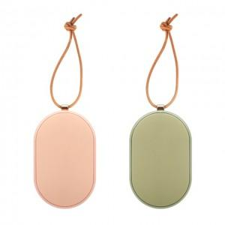

【상세/제작정보】

【인쇄/포장옵션】 | 풀칼라 / 포장지포장

【공급단가】 | 수량 | 30~ | 50~ | 100~ | 500~ | 1,000~
*VAT별도 | 올리브그린 | 16,200원 | 15,700원 | 15,200원 | 14,300원 | 14,000원
 | 인디고핑크 | 16,200원 | 15,700원 | 15,200원 | 14,300원 | 14,000원

【상품 URL】 | https://www.synergygift.co.kr:443/src/goods_detail.php?gdno=24101

